상품제안서
휴대용양치세트 안티프라그 | 상품코드: F25895

 |  |  |  |  |  |  | 02-412-0044 | www.easy1.co.kr
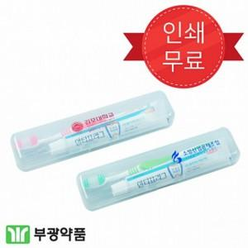

【상세/제작정보】 | 기본 수량 미만 인쇄시 추가 청구 UV 1도인쇄 무료 / 5도 300원

【인쇄/포장옵션】 | 풀칼라 / 포장지포장

【공급단가】 | 수량 | 300~ | 600~ | 1,000~ | 3,000~ | 5,000~
*VAT별도 | 단가 | 870원 | 850원 | 830원 | 800원 | 770원

【상품 URL】 | https://dev.easy1.co.kr:443/src/goods_detail.php?gdno=25895

